登録書
三重県スポーツリーダーバンク登録書
三重県知事宛て
私は、三重県スポーツリーダーバンクに登録します。
令和 年 月 日
フリガナ |  |  |  |  |  |  |  |  |  |  |  |  |  |  |  |  |  |  | 西暦
氏 名 |  |  |  |  |  |  |  |  |  |  | 印 |  |  |  | 生 年
現住所 |  |  | 〒

連絡先 |  | 携帯電話 |  |  |  |  |  |  |  | その他
 |  | E-mail
 |  | 自宅TEL |  |  |  |  |  |  |  | 自宅FAX
※太枠内は必ずご記入ください。特にE-mailをお持ちの方は、指導依頼の際に使用させていただきますので、ご記入ください。また連絡先は日中に連絡が取れる番号をご記入ください。

１ スポーツ・レクリエーション関係の所有資格（公認） をご記入ください
 | 公認資格名 |  |  |  |  |  | 種目名 |  |  |  |  |  | 有効期限 |  |  |  |  | 公認団体
1
2
3
4
5
※資格証のコピーをご提出ください。
２ 指導種目名をご記入のうえ、指導対象、指導対象レベル、指導の方向性に〇をご記入ください
 |  |  |  |  | 指導対象者 ※（ ）内は年齢 |  |  |  |  |  |  |  |  |  |  |  | 指導対象レベル |  |  |  | 方向性
指導種目名 |  |  |  |  | 幼児 | 少年 |  |  | 青年 | 成年 |  | 中高年 |  | 高齢者 |  |  | 初心者 | 中級 |  | 上級 | 競技力 向上 | 楽しむ
 |  |  |  |  | (～6) | (～12) |  |  | (～19) | (～39) |  | (～64) |  | (65～)
1
2
3
4
5
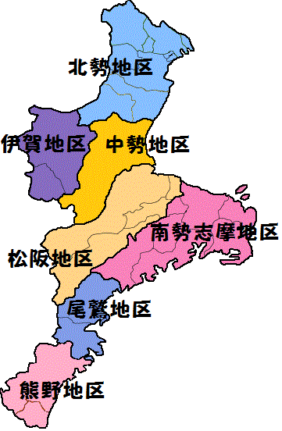
３ 指導可能地域に○をご記入ください
 |  | 県内全域 | 北勢 | 中勢 | 松阪 |  |  | 南勢志摩 |  | 伊賀 |  |  | 尾鷲 |  |  | 熊野

 |  |  |  |  |  |  |  |  |  |  |  |  |  |  |  |  |  |  |  |  |  |  | みえ広域スポーツセンター記入欄
 |  |  |  |  |  |  |  |  |  |  |  |  |  |  |  |  |  |  |  |  |  |  | 受付日
 |  |  |  |  |  |  |  |  |  |  |  |  |  |  |  |  |  |  |  |  |  |  | 登録番号

